PERT - Planta
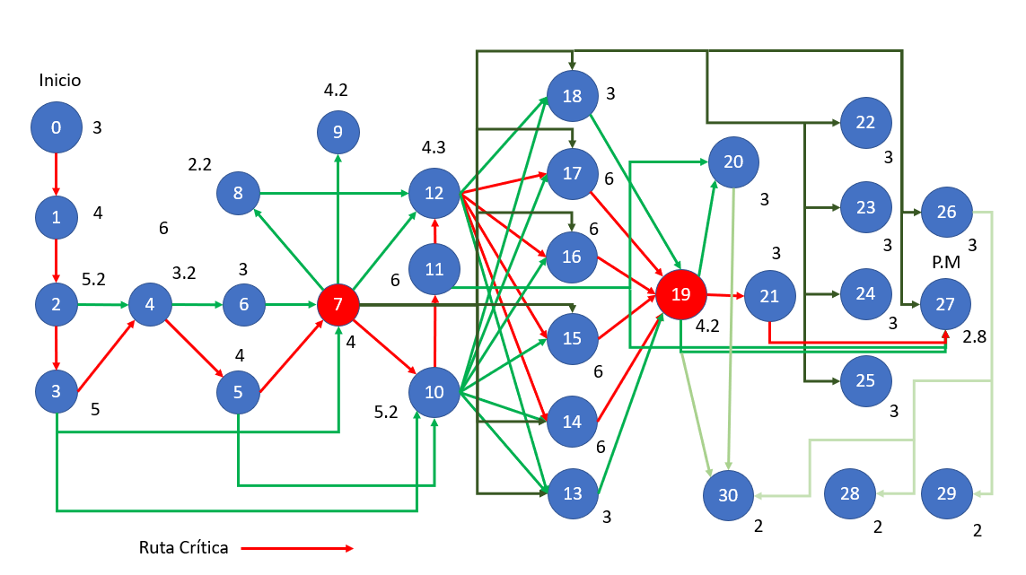
No. | Actividad | Predecesor | Tiempo (Semanas) |  |  |  | desviacion | varianza | Ruta Critica
 |  |  | ta | tm | tb | te
0 | Conocimiento del problema |  | 2 | 3 | 4 | 3 | 0.333 | 0.111 | Si
1 | Conocimiento de la planta y la producción | 0 | 2 | 4 | 6 | 4 | 0.667 | 0.444 | Si
2 | Evaluacion de la Planta Actual - Sin Automatizar | 1 | 3 | 5 | 8 | 5.1666666667 | 0.833 | 0.694 | Si
3 | Evaluacion economica | 2 | 3 | 5 | 7 | 5 | 0.667 | 0.444 | Si
4 | Generacion de Alternativas de solucion | 2,3 | 2 | 3 | 5 | 3.1666666667 | 0.500 | 0.250 | Si
5 | Selección de soluciónes automatizadas | 4 | 2 | 4 | 6 | 4 | 0.667 | 0.444 | Si
6 | Cotizaciones de Maquinaria y Software requerido | 4 | 2 | 3 | 4 | 3 | 0.333 | 0.111 | No
7 | Generacion de Presupuesto | 3,5,6 | 2 | 4 | 6 | 4 | 0.667 | 0.444 | si
8 | Arrendamiento del local | 7 | 1 | 2 | 4 | 2.1666666667 | 0.500 | 0.250 | No
9 | Planeacion de distribucion de planta | 7 | 2 | 4 | 7 | 4.1666666667 | 0.833 | 0.694 | No
10 | Planeacion del proceso de manufactura | 3,5,7 | 3 | 5 | 8 | 5.1666666667 | 0.833 | 0.694 | Si
11 | Desarrollo del proceso de manufactura | 10 | 4 | 6 | 8 | 6 | 0.667 | 0.444 | Si
12 | Adecuacion del local - puesta de servicios requeridos | 7,8,11 | 2 | 4 | 8 | 4.3333333333 | 1.000 | 1.000 | Si
13 | Adquisicion de maquinaria - Corte para el Cojin | 7,10,12 | 2 | 3 | 4 | 3 | 0.333 | 0.111 | No
14 | Adquisicion de maquinaria - Ensamble del Cojin | 7,10,12 | 4 | 6 | 8 | 6 | 0.667 | 0.444 | Si
15 | Adquisicion de maquinaria - Pintura | 7,10,12 | 4 | 6 | 8 | 6 | 0.667 | 0.444 | Si
16 | Adquisicion de maquinaria - Ensamble General | 7,10,12 | 4 | 6 | 8 | 6 | 0.667 | 0.444 | Si
17 | Adquisicion de maquinaria - Embalaje | 7,10,12 | 4 | 6 | 8 | 6 | 0.667 | 0.444 | Si
18 | Adquisicion de maquinaria - Transporte Interno | 7,10,12 | 2 | 3 | 4 | 3 | 0.333 | 0.111 | No
19 | Instalacion y Programacion | 12,13,14,15,16,17,18 | 3 | 4 | 6 | 4.1666666667 | 0.500 | 0.250 | Si
20 | Desarrollo del Panel de Control y HMI | 11,19 | 2 | 3 | 4 | 3 | 0.333 | 0.111 | No
21 | Adecuaciones Post-Instalacion | 19 | 2 | 3 | 4 | 3 | 0.333 | 0.111 | Si
22 | Adquisicion de materia prima - Silla | 7 | 2 | 3 | 4 | 3 | 0.333 | 0.111 | No
23 | Adquisicion de materia prima - Cojin | 7 | 2 | 3 | 4 | 3 | 0.333 | 0.111 | No
24 | Adquisicion de materia prima - Estructura | 7 | 2 | 3 | 4 | 3 | 0.333 | 0.111 | No
25 | Adquisicion de materia prima - Embalaje | 7 | 2 | 3 | 4 | 3 | 0.333 | 0.111 | No
26 | Contratacion de operarios y auxiliares | 7, 20 | 2 | 3 | 4 | 3 | 0.333 | 0.111 | No
27 | Puesta en marcha de la Planta | 7,11,19,21 | 1 | 3 | 4 | 2.8333333333 | 0.500 | 0.250 | Si
28 | Pago de nominas | 26 | 1 | 2 | 3 | 2 | 0.333 | 0.111 | No
29 | Pago del costo de la empresa | 26 | 1 | 2 | 3 | 2 | 0.333 | 0.111 | No
30 | Mantenimiento | 19,20,26 | 1 | 2 | 3 | 2 | 0.333 | 0.111 | No

 |  |  | Tiempo estimado de desarrollo: |  |  |  | 77.833333333 | semanas | (Hay que evaluar mejor los tiempos)

